Bài 1
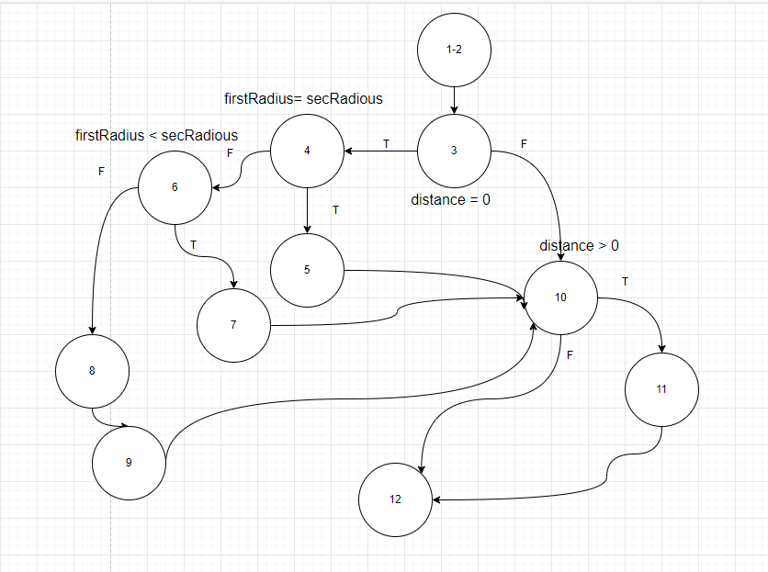
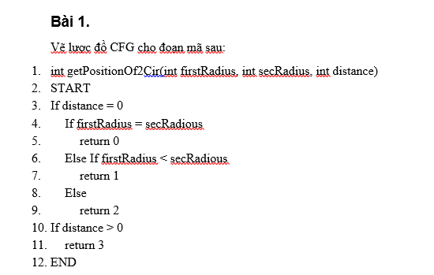

# | Cases | Input |  |  | Expected result
 |  | firstRadius | secRadious | distance
1 | distance = 0, firstRadius = secRadious | 5 | 5 | 0 | 0
2 | distance = 0, firstRadius < secRadious | 4 | 5 | 0 | 1
3 | distance = 0, firstRadius > secRadious | 6 | 5 | 0 | 2
4 | distance > 0 | 5 | 5 | 1 | 3

Bài 2
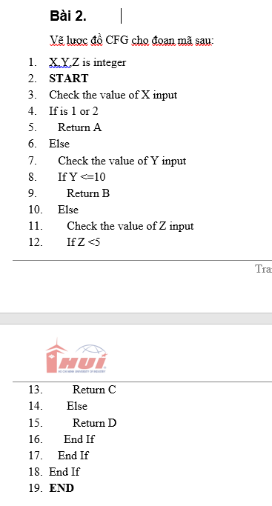
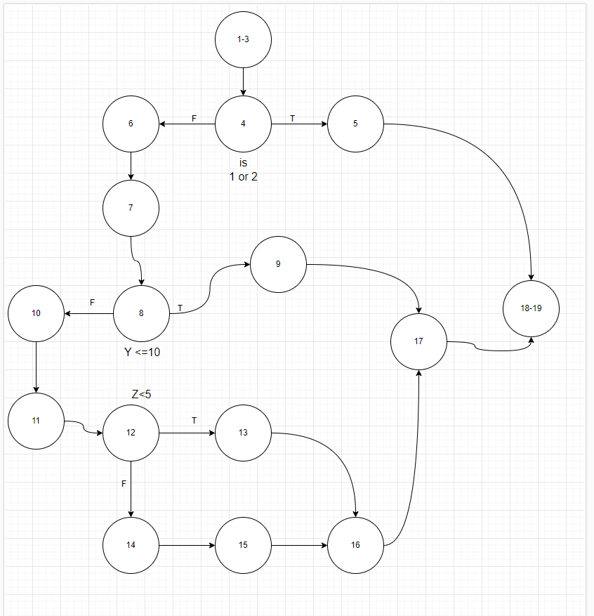

# | Cases | Input |  |  | Expected result
 |  | X | Y | Z
1 | X=1 | 1 | 2 | 3 | A
2 | X #1 and X#2 and Y <= 10 | 3 | 9 | 3 | B
3 | X #1 and X#2 and Y > 10 and Z <5 | 3 | 11 | 3 | C
4 | X #1 and X#2 and Y > 10 and Z >=5 | 3 | 11 | 6 | D

Bài 3
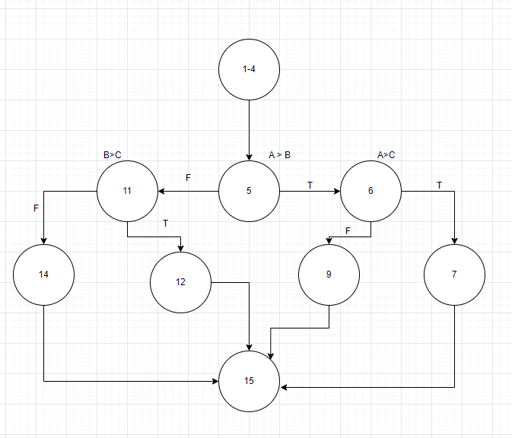
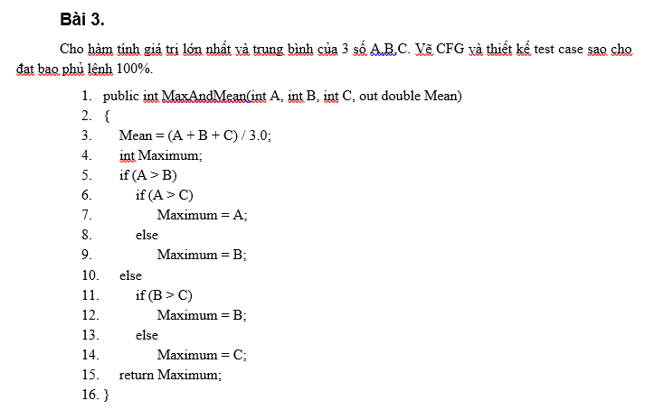

# | Cases | Input |  |  | Expected result
 |  | A | B | C
1 | A>B && A>C | 5 | 2 | 3 | max= 5, mean= 3.3
2 | A>B && A<C | 5 | 2 | 7 | max= 7, mean= 4.6
3 | A<B && B>C | 5 | 7 | 4 | max= 7, mean= 5.3
4 | A<B && B<C | 5 | 6 | 8 | max= 8, mean= 6.3

Bài 4
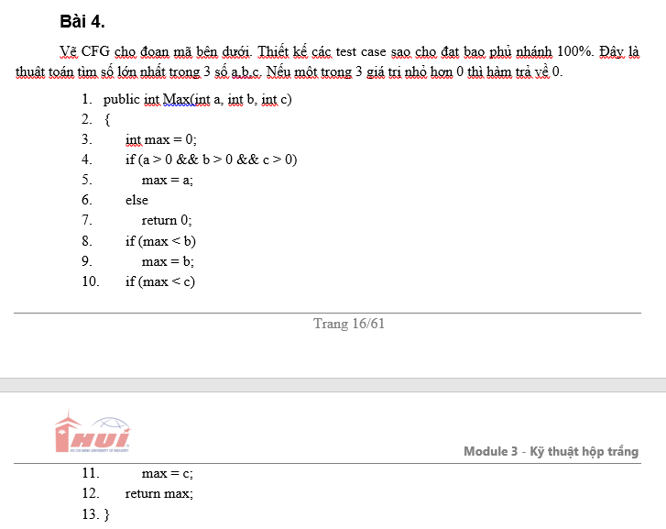
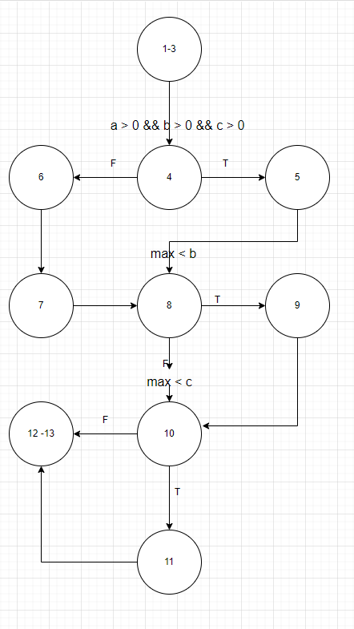

# | Cases | Input |  |  | Expected result
 |  | a | b | c
1 | a<=0 && b<=0 && c<=0 | -1 | -2 | -3 | 0
2 | a>0 && b>0 && c>0 && max=>b && max =>c | 3 | 2 | 1 | 3
3 | a>0 && b>0 && c>0 && max < b | 2 | 3 | 1 | 3
4 | a>0 && b>0 && c>0 && max < c | 2 | 1 | 3 | 3

Bài 5
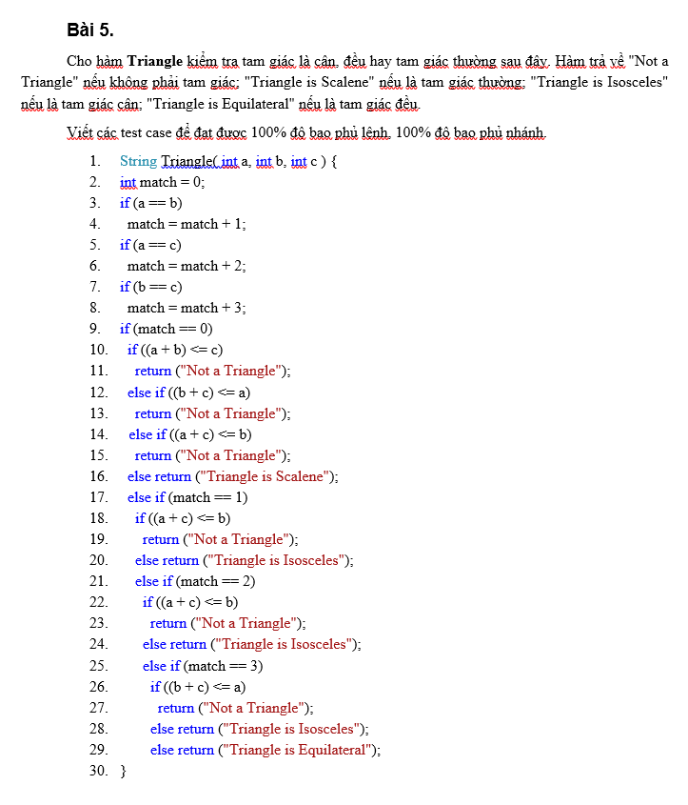
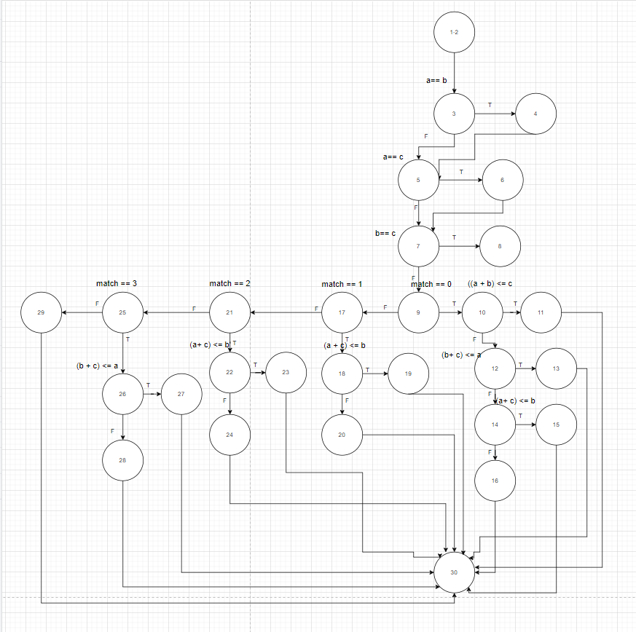

# | Cases | Input |  |  | Expected result
 |  | a | b | c
1 | a # b #c && (a+b) <= c | 1 | 2 | 3 | Not a triangle
2 | a # b #c && (a+c) <= b | 1 | 3 | 2 | Not a triangle
3 | a # b #c && (b+c) <= a | 3 | 2 | 1 | Not a triangle
4 | a # b #c and Triangle is Scalene | 4 | 5 | 6 | Triangle is Scalene
5 | a = b and Triangle is Isosceles | 4 | 4 | 6 | Triangle is Isosceles
6 | a = c and Triangle is Isosceles | 4 | 6 | 4 | Triangle is Isosceles
7 | b = c and Triangle is Isosceles | 6 | 4 | 4 | Triangle is Isosceles
8 | Triangle is Equilateral | 5 | 5 | 5 | Triangle is Equilateral

Bài 6
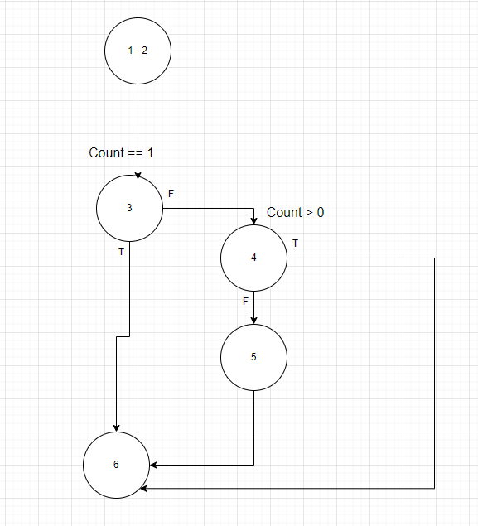

# | Cases | Input |  | Expected result
 |  | Sum | Count
1 | Trường hơp Count =1 | 10 | 1 | 10
2 | Trường hơp Count > 0 | 10 | 5 | 2
3 | Trường hơp Count <= 0 | 10 | 0 | 0

Bài 7
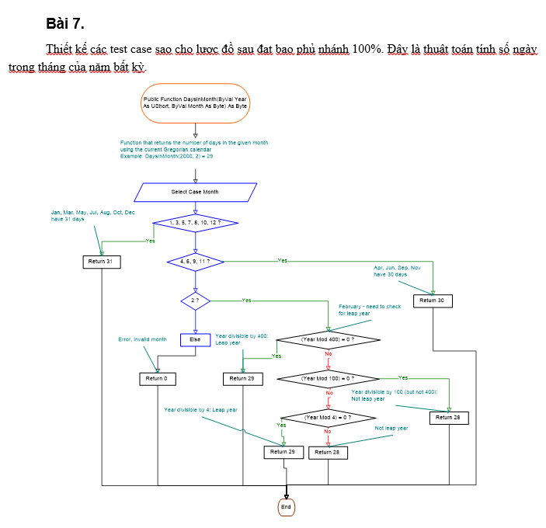
# | Cases | Input |  | Expected result
 |  | Year | Month
1 | Tháng có 31 ngày | 2024 | 10 | 31
2 | Tháng có 30 ngày | 2024 | 9 | 30
3 | Tháng 2 là năm nhuận | 2020 | 2 | 29
4 | Tháng 2 không là năm nhuận | 2021 | 2 | 28
5 | Năm nhuận (năm chia hết cho 400) | 2000 | 2 | 29
6 | Năm không nhuận (năm chia hết cho 100 nhưng không chia hết cho 400) | 1900 | 2 | 28
7 | Tháng không hợp lệ | 2024 | 14 | 0
8 | Năm không hợp lệ | -2024 | 10 | 0

Bài 8
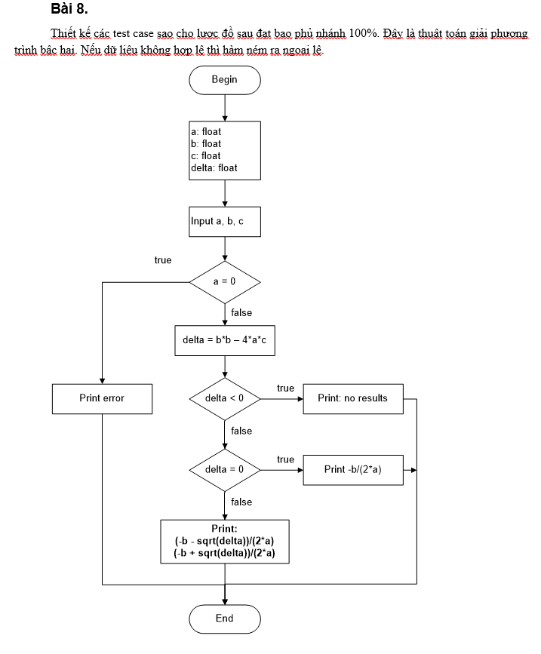

# | Cases | Input |  |  | Expected result
 |  | a | b | c
1 | a=0 | 0 | 1 | 2 | eror
2 | delta < 0 | 1 | 1 | 2 | no results
3 | delta = 0 | 1 | 2 | 1 | -1
4 | delta > 0 | 1 | -3 | 2 | 1,2

Bài 9
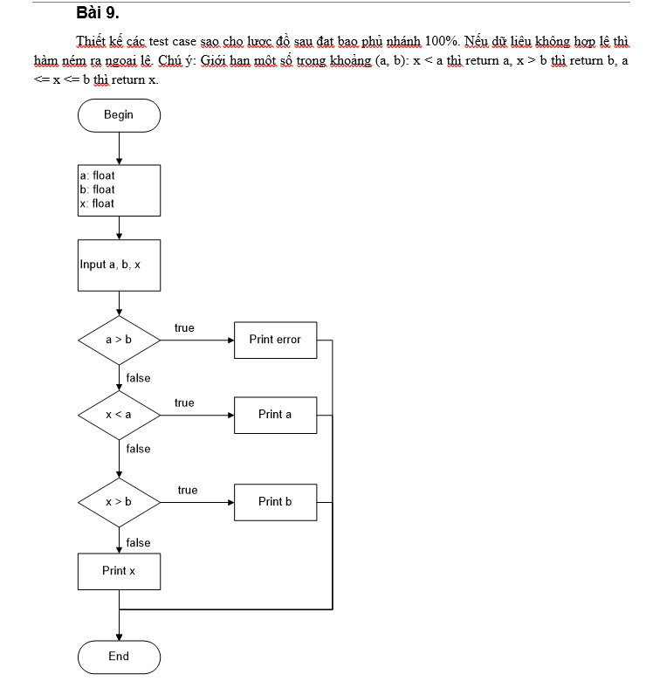

# | Cases | Input |  |  | Expected result
 |  | a | b | x
1 | a > b | 5 | 3 | 4 | error
2 | x < a | 3 | 5 | 2 | 3
3 | x > b | 3 | 5 | 6 | 5
4 | a < = x < = b | 3 | 5 | 4 | 4

Bài 10
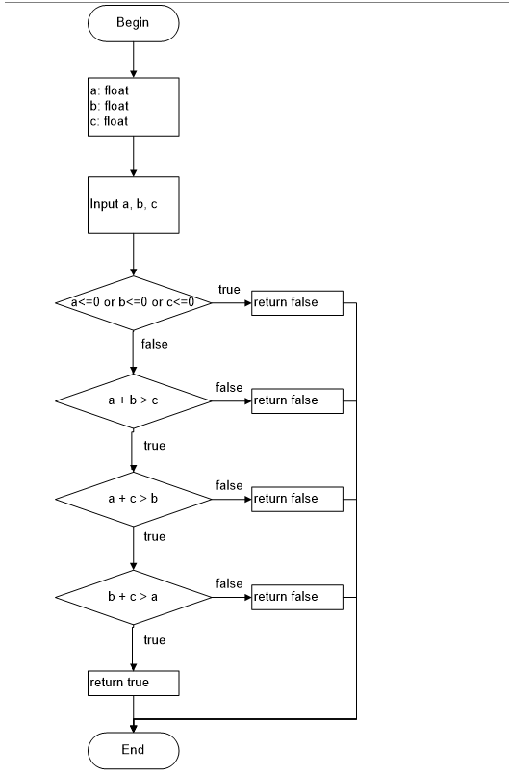

# | Cases | Input |  |  | Expected result
 |  | a | b | c
1 | a < = 0 || b < = 0 || c < = 0 | -1 | 2 | 3 | FALSE
2 | a,b,c > 0 && a+b <=c | 2 | 3 | 6 | FALSE
3 | a,b,c > 0 && a+c <=b | 2 | 6 | 3 | FALSE
4 | a,b,c > 0 && b+c <=a | 6 | 2 | 3 | FALSE
5 | a,b,c > 0 && a+b > c && a+c > b && b+c > a | 3 | 4 | 5 | TRUE

Bài 11
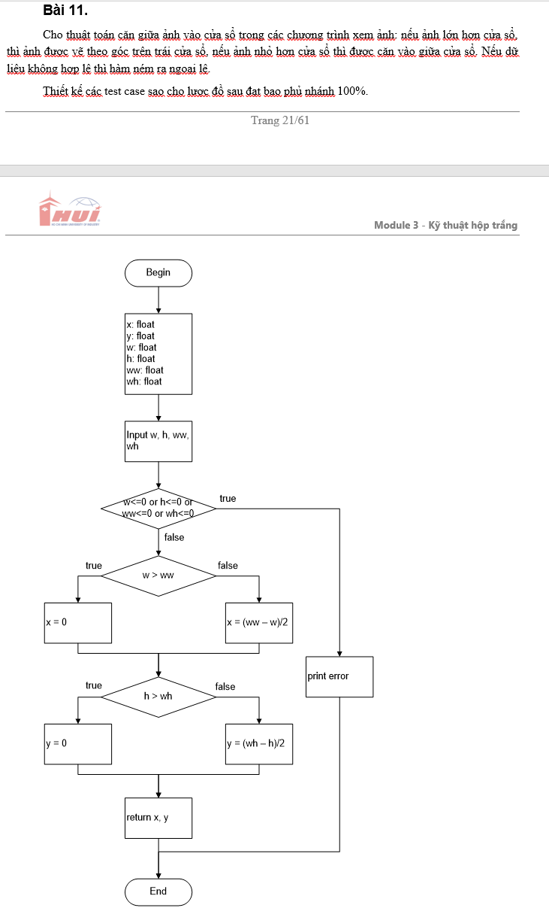

# | Cases | Input |  |  |  | Expected result
 |  | w | h | ww | wh
1 | w < = 0 || h < = 0 || ww < = 0 || wh < = 0 | -1 | 0 | 2 | 3 | Print error
2 | w > ww && h <= wh | 4 | 2 | 3 | 4 | x = 0, y = 1
3 | w > ww && h > wh | 4 | 6 | 3 | 4 | x = 0, y = 0
4 | w <= ww && h > wh | 2 | 4 | 3 | 4 | x = 0.5, y = 0
5 | w <= ww && h <= wh | 2 | 2 | 4 | 4 | x = 1, y = 1

Bài 12
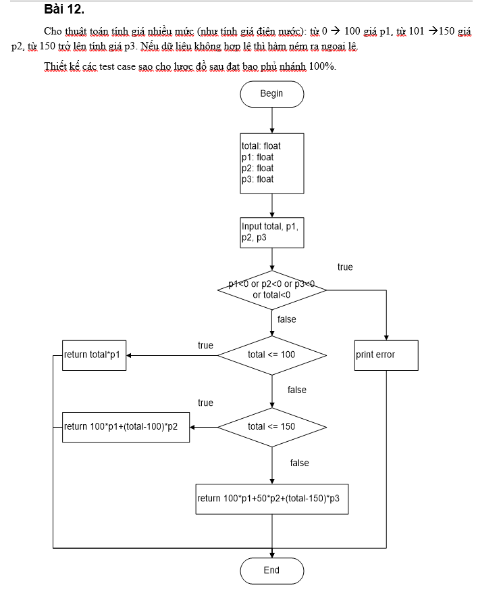

# | Cases | Input |  |  |  | Expected result
 |  | total | p1 | p2 | p3
1 | p1 < = 0 || p2 < = 0 || p3 < = 0 || total < = 0 | -1 | -1 | -2 | -3 | print error
2 | p1 < = 0 || p2 < = 0 || p3 < = 0 || total < = 0 && total <= 100 | 50 | 10 | 20 | 30 | 500
3 | p1 < = 0 || p2 < = 0 || p3 < = 0 || total < = 0 && total <= 150 | 120 | 10 | 20 | 30 | 1400
4 | p1 < = 0 || p2 < = 0 || p3 < = 0 || total < = 0 && total > 150 | 160 | 10 | 20 | 30 | 2300

Bài 13
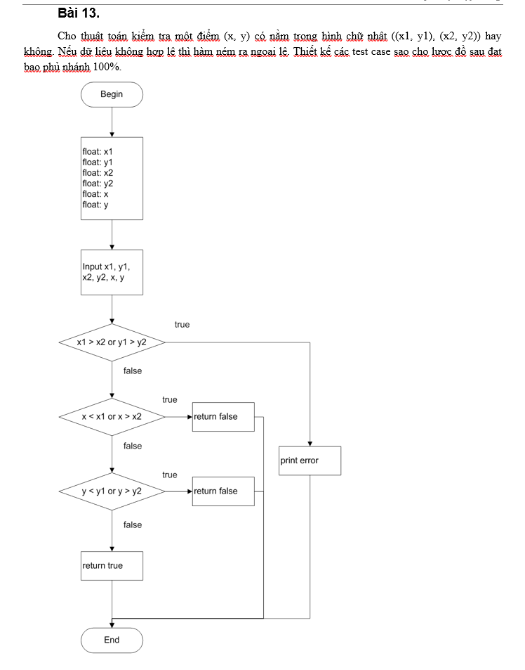

# | Cases | Input |  |  |  |  |  | Expected result
 |  | x1 | y1 | x2 | y2 | x | y
1 | x1 > x2 || y1 > y2 | 2 | 2 | 1 | 1 | 1 | 1 | print error
2 | x1 <= x2 && y1 <= y2 && (x < x1 || x > x2) | 1 | 2 | 2 | 2 | 0 | 1 | FALSE
3 | x1 <= x2 && y1 <= y2 && x >= x1 && x <= x2 && (y < y1 || y > y2) | 1 | 1 | 2 | 1 | 1 | 0 | FALSE
4 | x1 <= x2 && y1 <= y2 && x >= x1 && x <= x2 && y >= y1 && y <= y2 | 1 | 1 | 2 | 2 | 1 | 2 | TRUE

Bài 14
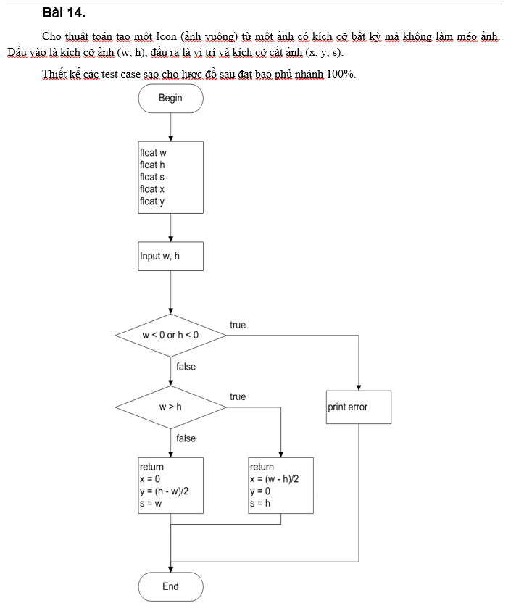
# | Cases | Input |  | Expected result
 |  | w | h
1 | w < 0 || h < 0 | -1 | -2 | print error
2 | w >= 0 && h >= 0 && w >h | 2 | 1 | x= 0.5, y=0, s =1
3 | w >= 0 && h >= 0 && w <= h | 1 | 2 | x= 0, y=0.5, s =1

Bài 15
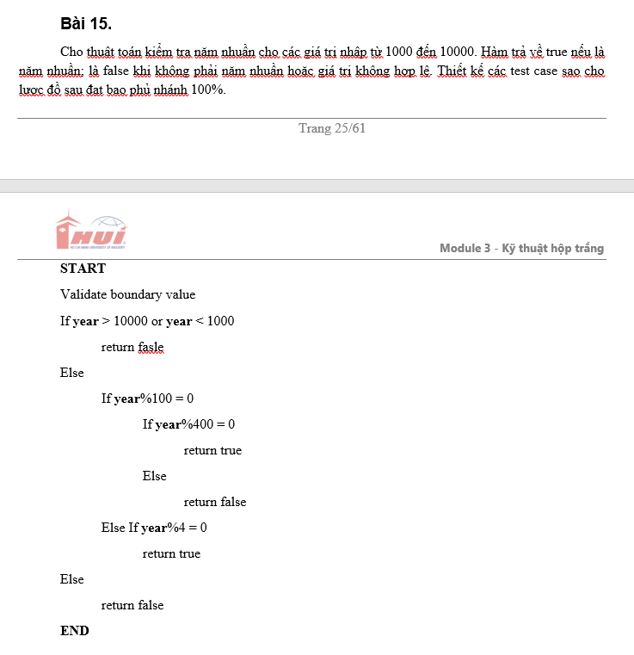
# | Cases | Input | Expected result
 |  | year
1 | year > 10000 || year < 1000 | 999 | FALSE
2 | year <= 10000 && year > 1000 && year %100 =0 && year % 400 = 0 | 2000 | TRUE
3 | year <= 10000 && year > 1000 && year %100 =0 && year % 400 khác 0 | 2100 | FALSE
4 | year <= 10000 && year > 1000 && year %100 khác 0 && year % 4= 0 | 2008 | TRUE
5 | year <= 10000 && year > 1000 && year %100 khác 0 && year % 4 khác 0 | 1001 | FALSE

Bài 16
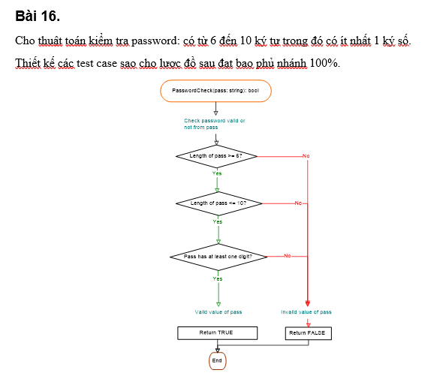
# | Cases | Input | Expected result
 |  | password
1 | Length of pass < 6 | abcde | FALSE
2 | Length of pass >= 6 && Length of pass > 10 | abcdefghjmq | FALSE
3 | Length of pass >= 6 && Length of pass <= 10 && pass không có ít nhất 1 kí tự số | abcdefg | FALSE
4 | Length of pass >= 6 && Length of pass <= 10 && pass có ít nhất 1 kí tự số | ab123cde | TRUE

Bài 17
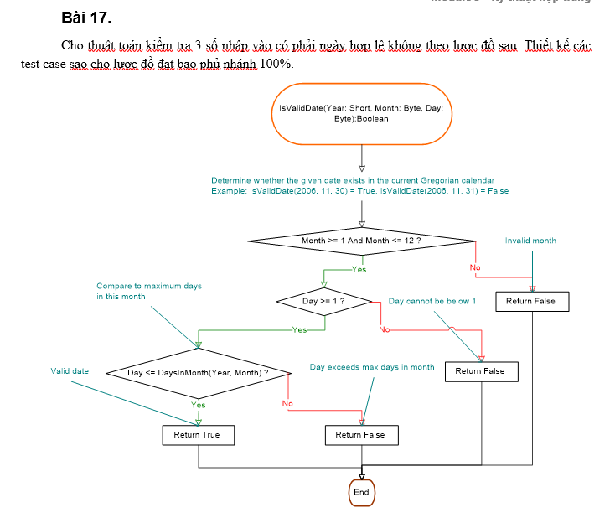
# | Cases | Input |  |  | Expected result
 |  | year | month | day
1 | Month <1 || Month >12 | 2024 | 0 | 1 | FALSE
2 | Month >=1 && Month <=12 && Day <1 | 2024 | 10 | 0 | FALSE
3 | Month >=1 && Month <=12 && Day >=1 && Day > DaysinMonth(Year,Month) | 2024 | 10 | 32 | FALSE
4 | Month >=1 && Month <=12 && Day >=1 && Day <= DaysinMonth(Year,Month) | 2024 | 10 | 31 | TRUE

Bài 18
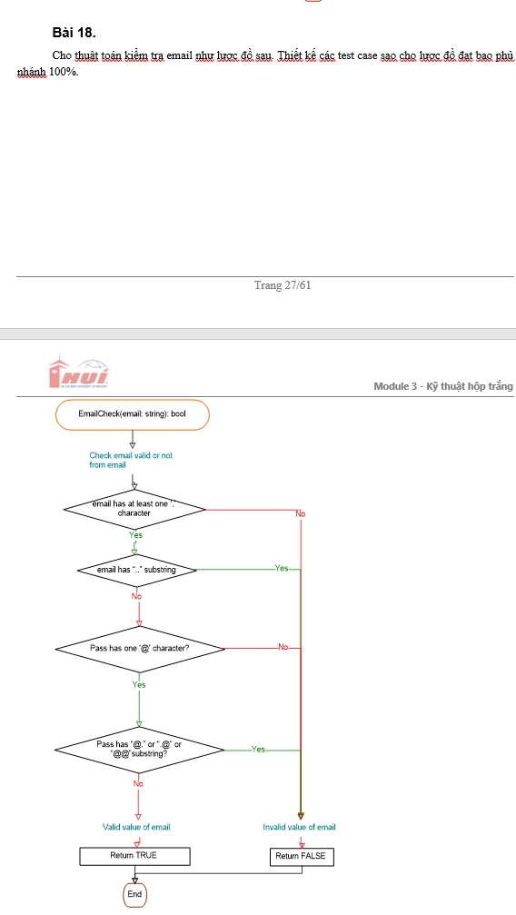
# | Cases | Input | Expected result
 |  | Email
1 | email don’t has at least one character | thang@gmailcom" | FALSE
2 | email has at least one character && email has ".." substring | thang..@gmail.com | FALSE
3 | email has at least one character && email don't has ".." substring && pass don't has one "@" character | thanggmail.com | FALSE
4 | email has at least one character && email don't has "..." substring && pass has one "@" character && pass has "@." or ".@" or "@@" subtring | thang.@gmail.com | FALSE
 | email has at least one character && email don't has "..." substring && pass has one "@" character && pass don't has "@" or ".@" or "@@" subtring | thang@gmail.com | TRUE

Bài 19
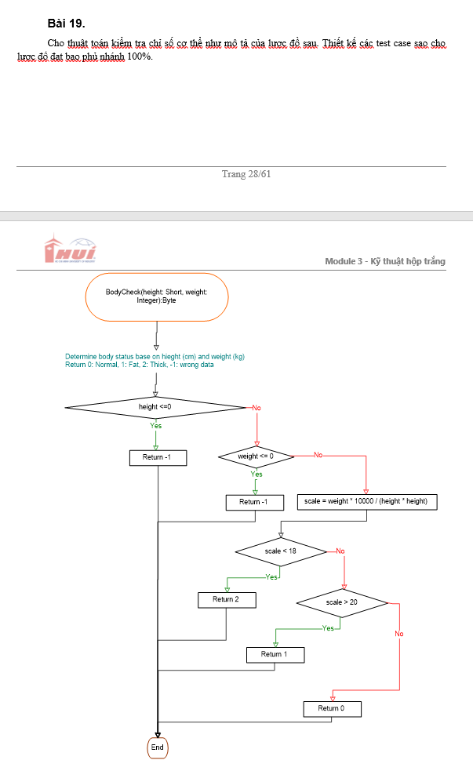

# | Cases | Input |  | Expected result
 |  | height | weight
1 | height < = 0 || weight <= 0 | 0 | 0 | -1
2 | height > 0 && weight > 0 && scale < 18 | 160 | 45 | 2
3 | height > 0 && weight > 0 && scale >20 | 170 | 80 | 1
4 | height > 0 && weight > 0 && 18<= scale < = 20 | 175 | 60 | 0

Bài 20
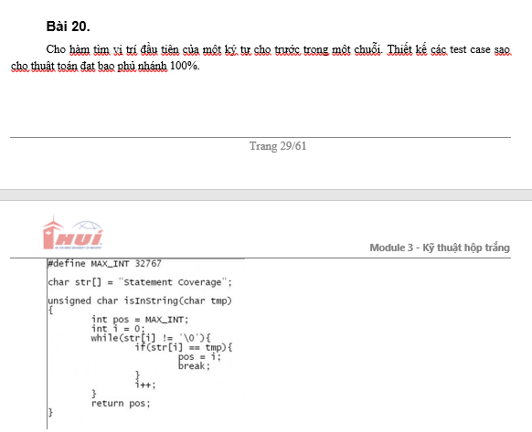

# | Cases | Input | Expected result
 |  | tmp
1 | Kí tư có trong chuỗi | C | 10
2 | Kí tự không có trong chuỗi | K | MAX_INT

Bài 21
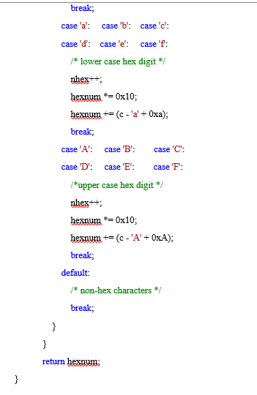
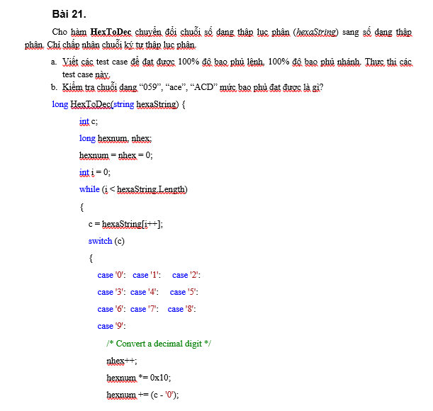

# | Cases | Input | Expected result
 |  | tmp
1 | Decimal digit | "123" | 291
2 | Lower case hex digit | "a3b" | 2627
3 | Upper case hex digit | "ABC" | 2748
4 | Upper case hex digit and Lower case hex digit | "aBc" | 2748
5 | No valid | "G12" | 12
6 | Empty string | "" | 0

